Chi tiết địa chất
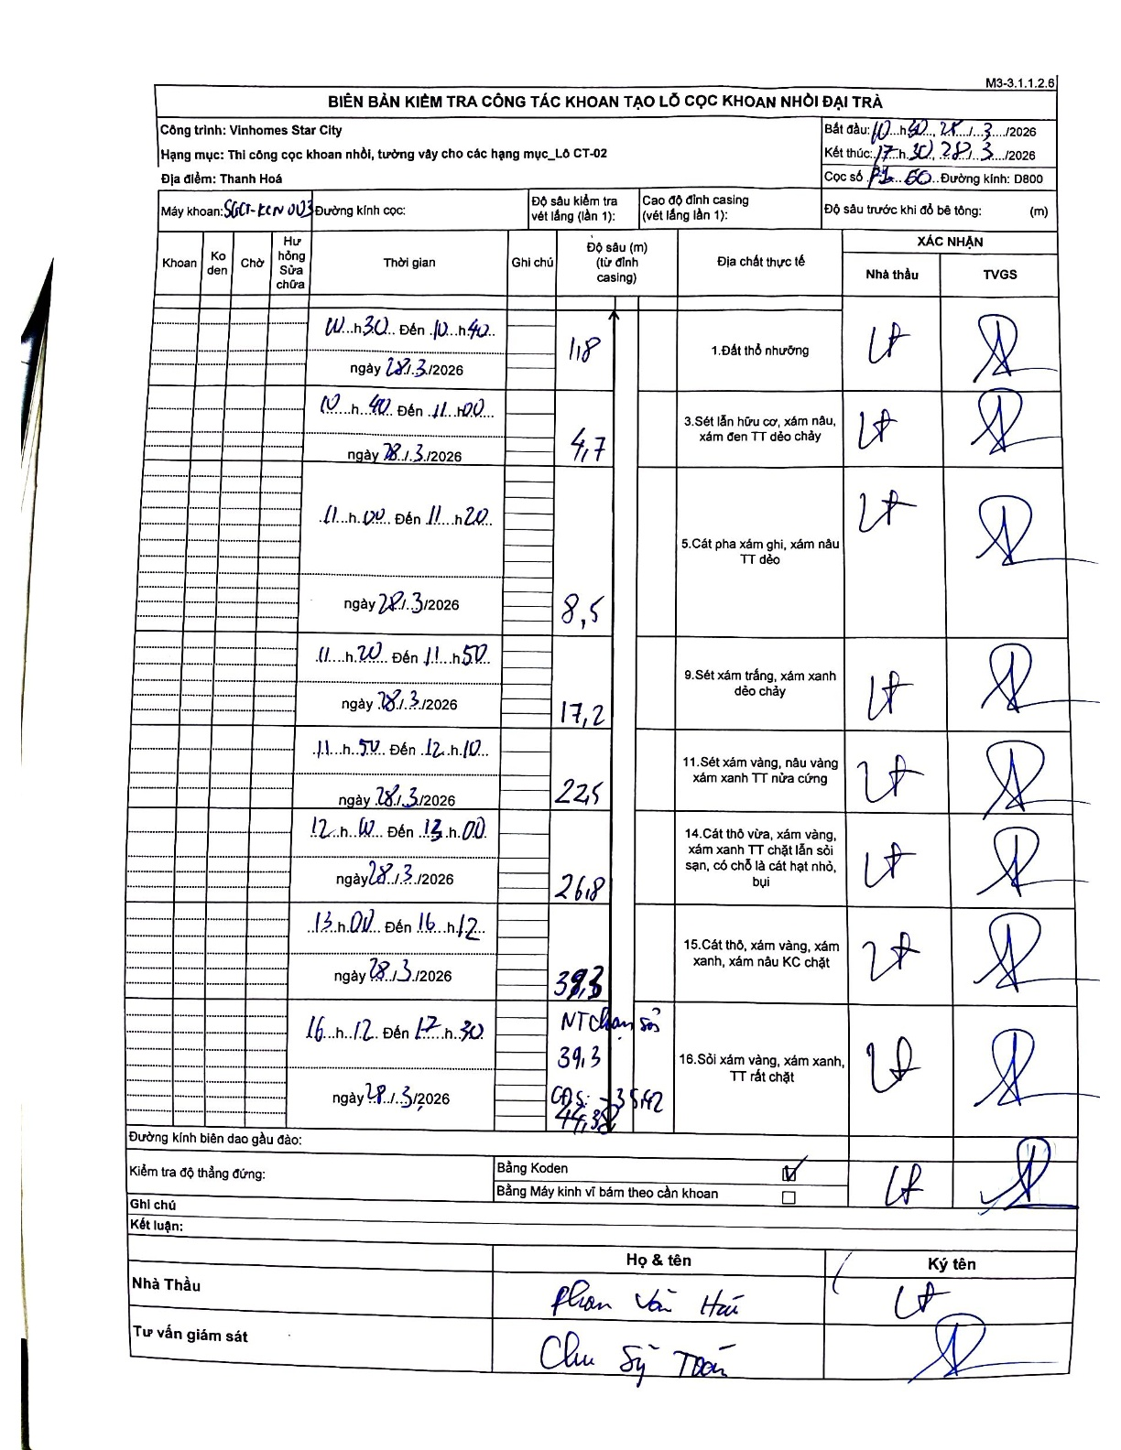
Dự án | Star City Thanh Hóa
Hạng mục | Thi công cọc khoan nhồi, tường vây cho các hạng mục_Lô CT-02
Tên bộ phận | Đại trà
Số hiệu cọc | P1-60
Tên Máy khoan | SGCT-KCN0003
Đường kính | D800
Bắt đầu thi công | 10:30 28/03/2026
Kết thúc thi công | 17:30 28/03/2026

Địa chất TT | Đường kính | Mô tả lớp thiết kế | Từ (h) | Đến (h) | Cao độ từ | Cao độ đến | T.Gian (h) | Dài (m) | V (m/h) | Ghi chú
1. Đất thổ nhưỡng | D800 | Đất thổ nhưỡng | 10:30 28/03/2026 | 10:40 28/03/2026 | -0.71 | -1.8 | 0.17 | 1.09 | 6.54 | Chiều dài tự tính: 1.8 - 0.71 = 1.09
2 | D800 | Sét lẫn hữu cơ, xám nâu, xám đen TT dẻo chảy | 10:40 28/03/2026 | 11:00 28/03/2026 | -1.8 | -4.7 | 0.33 | 2.9 | 8.7 | Chiều dài tự tính: 4.7 - 1.8 = 2.9
3 | D800 | Cát pha xám ghi, xám nâu TT dẻo | 11:00 28/03/2026 | 11:20 28/03/2026 | -4.7 | -8.5 | 0.33 | 3.8 | 11.4 | Chiều dài tự tính: 8.5 - 4.7 = 3.8
4 | D800 | Sét xám trắng, xám xanh dẻo chảy | 11:20 28/03/2026 | 11:50 28/03/2026 | -8.5 | -17.2 | 0.5 | 8.7 | 17.4 | Chiều dài tự tính: 17.2 - 8.5 = 8.7
5 | D800 | Sét xám vàng, nâu vàng xám xanh TT nửa cứng | 11:50 28/03/2026 | 12:10 28/03/2026 | -17.2 | -22.5 | 0.33 | 5.3 | 15.9 | Chiều dài tự tính: 22.5 - 17.2 = 5.3
6 | D800 | Cát thô vừa, xám vàng, xám xanh TT chặt lẫn sỏi sạn, có chỗ là cát hạt nhỏ, bụi | 12:10 28/03/2026 | 13:00 28/03/2026 | -22.5 | -26.8 | 0.83 | 4.3 | 5.16 | Chiều dài tự tính: 26.8 - 22.5 = 4.3
7 | D800 | Cát thô, xám vàng, xám xanh, xám nâu KC chặt | 13:00 28/03/2026 | 16:12 28/03/2026 | -26.8 | -39.3 | 3.2 | 12.5 | 3.91 | Chiều dài tự tính: 39.3 - 26.8 = 12.5
8 | D800 | Sỏi xám vàng, xám xanh, TT rất chặt | 16:12 28/03/2026 | 17:30 28/03/2026 | -39.3 | -44.38 | 1.3 | 5.08 | 3.91 | Chạm sỏi tại 39.3m. Độ sâu cuối cùng 44.38m. Cao độ thiết kế -35.42m.

ẢNH BIÊN BẢN GỐC

